2020_10_data
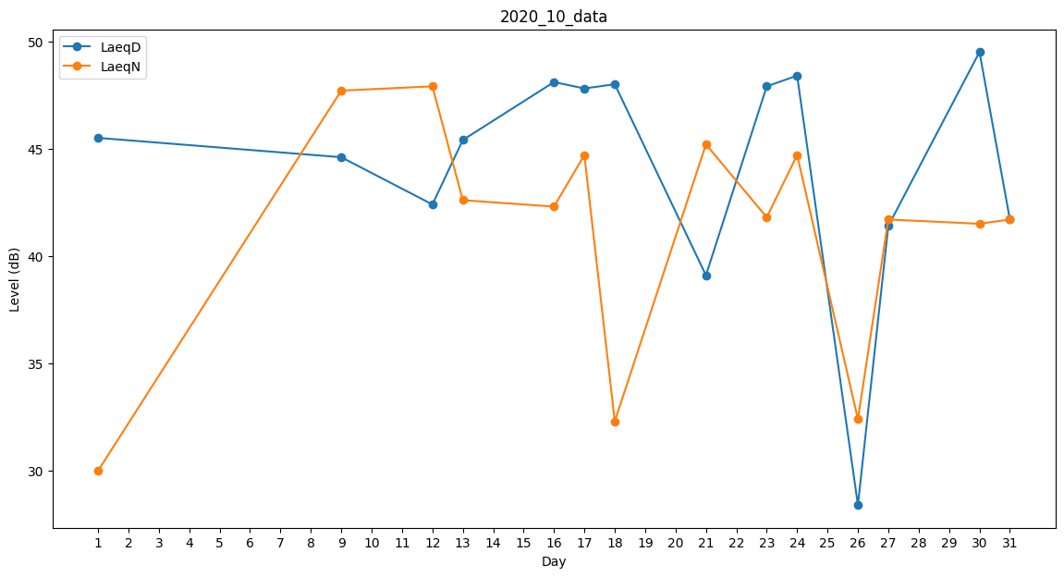
Day | LaeqD | LaeqN
1 | 45.5 | 30
2 | 35.1 | 0
3 | 0 | 0
4 | 0 | 0
5 | 0 | 0
6 | 41.9 | 0
7 | 44.7 | 0
8 | 41.7 | 0
9 | 44.6 | 47.7
10 | 0 | 44.7
11 | 47 | 0
12 | 42.4 | 47.9
13 | 45.4 | 42.6
14 | 28.4 | 0
15 | 48.9 | 0
16 | 48.1 | 42.3
17 | 47.8 | 44.7
18 | 48 | 32.3
19 | 44.9 | 0
20 | 29.5 | 0
21 | 39.1 | 45.2
22 | 43.2 | 0
23 | 47.9 | 41.8
24 | 48.4 | 44.7
25 | 43.8 | 0
26 | 28.4 | 32.4
27 | 41.4 | 41.7
28 | 39.2 | 0
29 | 42.6 | 0
30 | 49.5 | 41.5
31 | 41.7 | 41.7

